※初めにお読みください
令和8年度助成対象活動募集 地域の文化振興等の活動 助成金交付要望書の作成にあたっての注意事項

要望書の作成にあたっては、特に以下の点に注意して作成ください。

【 要望書作成に際しての注意事項 】
・本応募様式は自動計算やセルの参照機能等を利用しており、「Microsoft Excel」以外の表計算ソフトで
作成すると不具合が発生する可能性があります。必ず「Microsoft Excel」ソフトをご利用ください。
・応募する活動区分ごとに様式が異なりますので、要望書の作成前に必ず確認してください。
・主催者の形態や活動内容によって必要な提出書類が異なります。募集案内「必要書類と記入上の
注意事項」を必ず確認し、書類を作成してください。なお、提出の必要がない書類については、
空欄のままご提出ください。
・活動に対する「助成金算定基礎経費の合計額」と「助成対象経費の総額」によって選択可能な
助成金要望額が異なりますので、募集案内「助成金の額及び助成の仕組み」を必ず確認してください。
・団体情報や収入・支出の金額等、各シートの入力情報が別のシートに自動反映される箇所があります。
特に①総表は収支予算が正しく反映されているか確認の上、助成金要望額を必ず選択してください。
・本様式にはファイル保護のためのロックを施しており、文字の大きさや入力欄の調整など、
様式の変更ができない仕様になっていますので、必ず既定の文字数・行数以内で記入してください。
【 入力に際しての注意事項 】
・Wordやメモ帳など別のファイルからテキストをコピーして貼り付ける際には、入力するセルを
ダブルクリックし、入力状態にしてから貼り付けてください。
▼
・薄水色のセルは選択式ですので、右下の |  |  | をクリックして選択肢を開き、選択してください。
例） | 選択してください。
・③個表２「本活動の内容」の入力に際して、画面がうまく表示されない場合は、数式バーを活用ください。
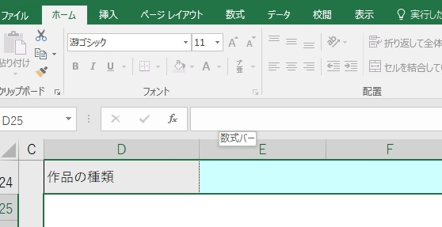
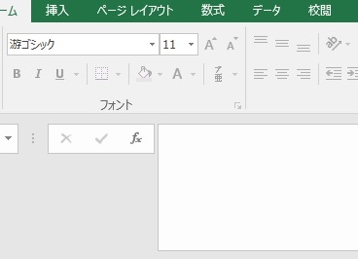

直接、文字の入力が可能
数式バー
幅を広げられます

【 よく使う操作について 】
・改行 |  | [Alt] + [Enter]
・全角⇔半角 変換 |  | [半角/全角]
 |  | キーボードの左上にある【半角/全角】キーを押すたびに、「ひらがな」→「半角英数」→「ひらがな」の順に入力モードが切り替わります。

⑧購入等事由書
※活動終了後も使用・活用が可能となりうる物品の購入・製作経費（材料費も含む）は、収支予算に計上できませんが、活動に不可欠な「製作・修理費」、「記録作成費」、「資料等購入費」を計上する場合には、本紙に記入の上、内訳の根拠として、見積書等の積算資料を必ず添付してください。（ＰＤＦ形式のファイル等）
なお、これらの経費は、活動内容に照らし、審査を経て認められるものですので、その一部または全部の計上が認められないと判断される場合もあります。また、採択後に追加して計上することはできませんのでご注意ください。
【令和8年度 助成金交付要望書 ⑧購入等事由書（民俗文化財の保存活用活動）】
団体名： | 0
活動名： | 0

購入等事由書作成対象費目別内訳
項目 | 細目 | 品名・内容 | 単価（円） | 数量 | 小計（円） | 金額（円）
製作・修理費 | 楽器・衣装・道具等製作委託費 |  |  |  |  | 0

 | 楽器・衣装・道具等修理委託費
製作・修理費
自然災害や経年劣化によりそのままでは現状のままでは使用が難しい既存の物品（楽器・道具・衣装等）の修理・新調を行う場合、もしくは民俗文化財の復活復元に際し製作・修理を行う場合は経費を計上してください。行事の実施に毎回必要となる消耗品や個人への支給品は対象となりません。

記録作成費
現状のままでは保存伝承が難しい民俗文化財を保存し、後世に引き継ぐことを目的に作成される記録媒体の作成に係る経費を計上してください。専門家による助言・監修をうけ、肖像権その他の著作権に配慮して作成することが必要です。
なお、活動の成果の記録として、活動の模様を記録するための経費は、『記録・配信費』に計上してください。
項目 | 細目 | 品名・内容 | 単価（円） | 数量 | 小計（円） | 金額（円）
記録作成費 | 記録媒体作成費 |  |  |  |  | 0

 | 編集費

項目 | 細目 | 品名・内容 | 単価（円） | 数量 | 小計（円） | 金額（円）
資料等購入費 | 楽器・衣装・道具等購入費 |  |  |  |  | 0

 | 資料等購入費

上記を必要とする理由及び将来の活用計画

上記を必要とする理由及び将来の活用計画
活動を行う上で、「製作・修理費」、「記録作成費」、「資料等購入費」の計上を必要とする理由及び将来の活用計画を４００字程度で記入してください。
上段の費目別内訳に記入した、品名・内容の必要数量の根拠、使用目的、今後の活用計画等を具体的に記入してください。当該民俗文化財の指定元（国・地方公共団体）や専門家の助言のもとで行うようにしてください。

